수행평가
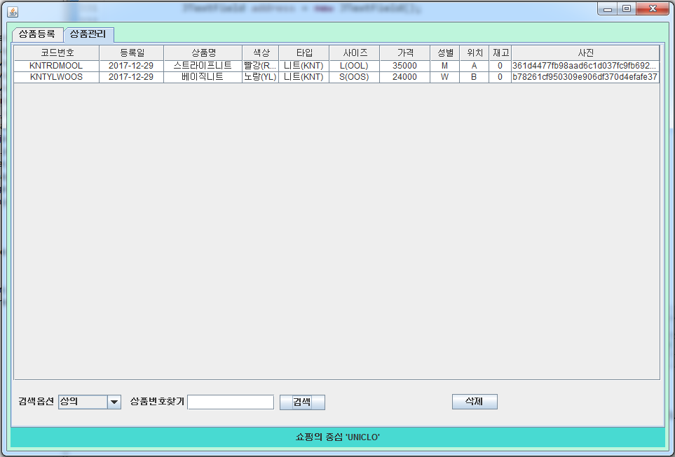 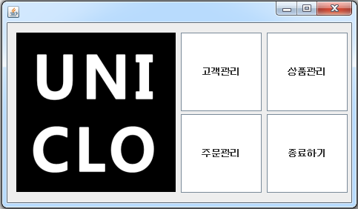 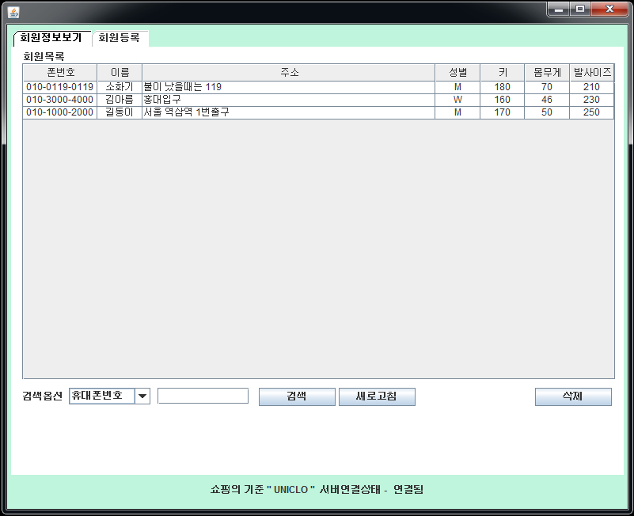
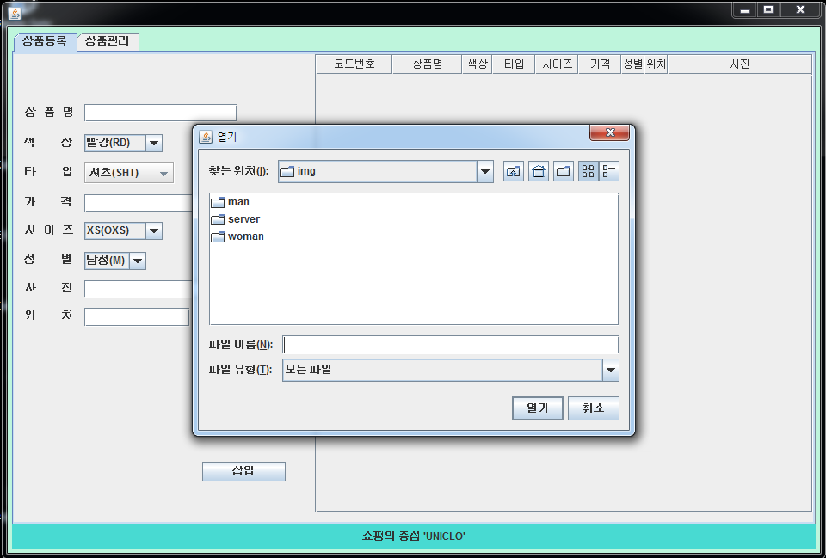
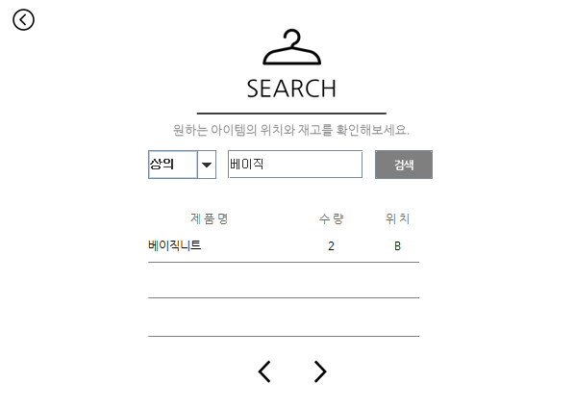 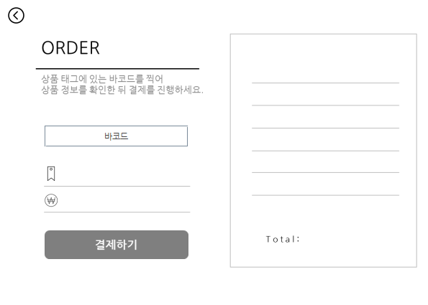 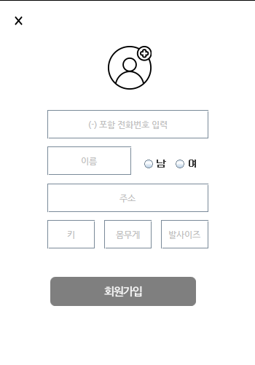 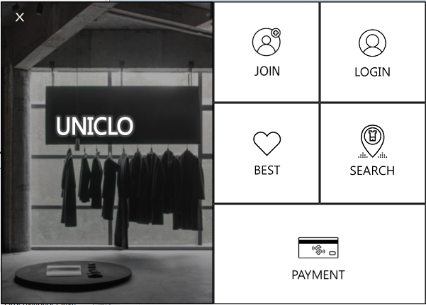
□ 수행평가 (8)

과정명 | 빅데이터 기반 Java응용SW 개발 전문가 과정
능력단위명 | 2001020225_16v4 화면구현 | 훈련교사 | 고정림
능력단위요소명 | UI설계 확인하기, UI구현하기
훈련생명 | 권도훈,원영서,김용현,최충
과제제출일 | 2017.12.29 | 과제점수
과제개요
CRUD가 수행되는 팀 프로젝트 구현 1. 주제 설정 2. UI 설계 기획 3. UI 구현 4. UI 통합
과제내용

